Sheet1
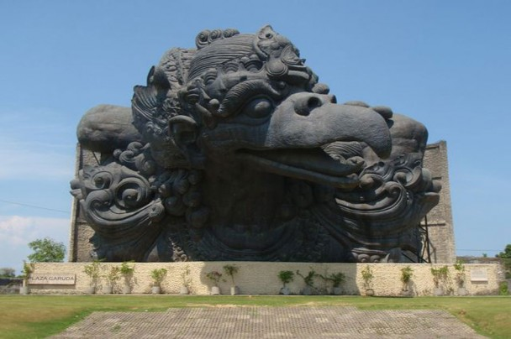

flag CJ20169inibukanflagsebenarnya)

